P4
2 循環器疾患 ３ 糖尿病
（１）佐賀市保健事業実施計画（データヘルス計画）の目指すべき方向性
Ｈ28.10. 佐賀市
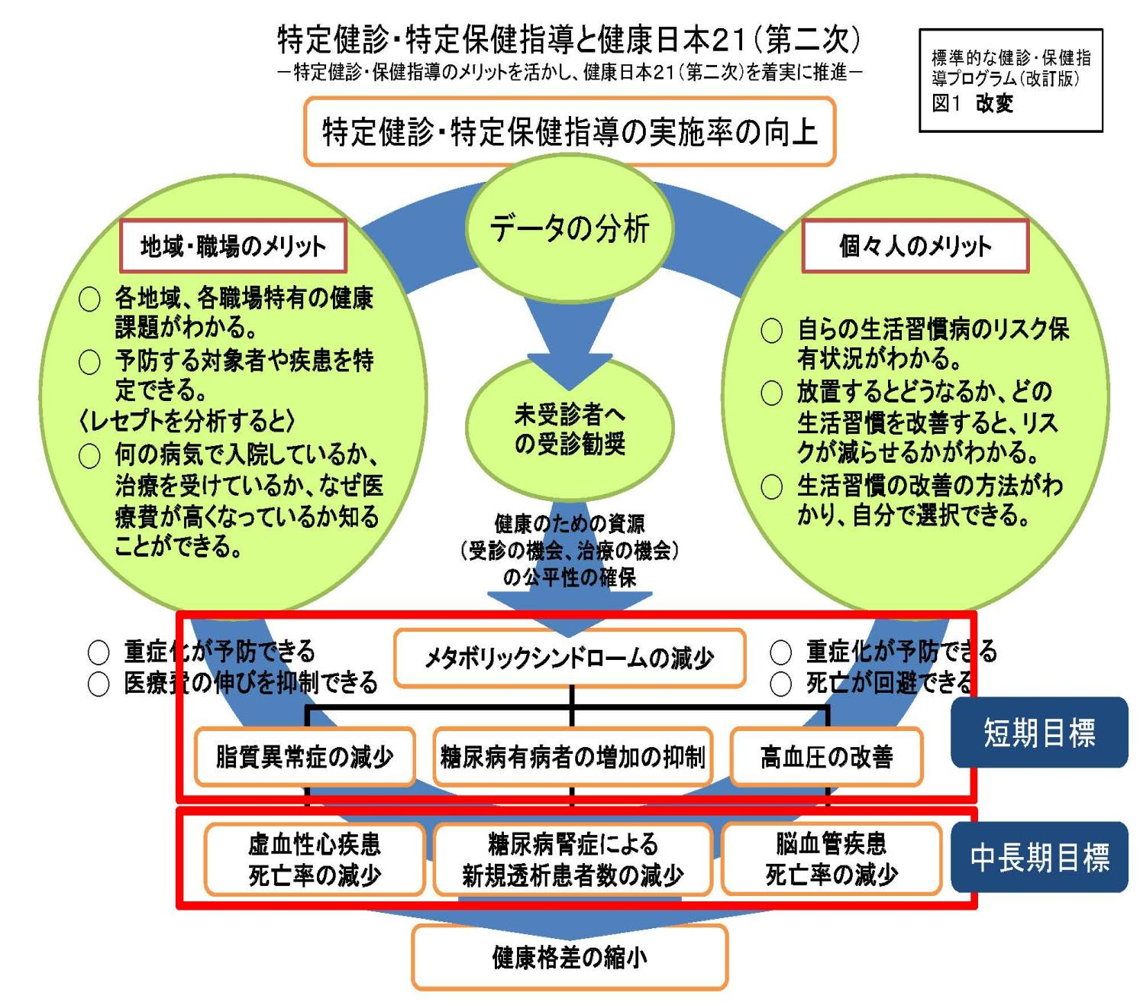
医療保険制度関連法

※平成27年度のデータで作成

【健診・保健指導の状況】
【総医療費】

【重症化（入院）】

【入院における１件あたりの医療費（円）】
【健診受診者のうち重症化予防の対象者】

②

【外来における１件あたりの医療費（円）】

血管内皮機能の改善

【一人当たり医療費と健診受診の有無の比較】H27年度分
【人工透析患者の基礎疾患】（Ｈ27）

【重症化した患者数】

＜短期目標＞
健診受診率の増加前年度比較で２％の増加 「平成29年度32％、平成30年度34％」
＜中長期目標＞
糖尿病腎症患者をＨ２６年度と比較して１０％減少させる（平成２９年度） 「５２名減らす！」
＜課題＞●受診率が低い ●糖尿病性腎症の増加
⇒体の状態がわからない ⇒Ｈ26からＨ27で-2%の伸び

【健診未受診者の内訳（Ｈ27)
）】

Ｐ．4

P5
(2)特定健診の2年連続受診者の変化

○ 高血糖(HbA1c6.5以上） |  |  |  |  | ○ 高血圧（140/90以上） |  |  |  |  | ○ 脂質異常（LDLコレステロール140以上）
高血糖 | Ｈ25-26連続受診者 |  | Ｈ26-27連続受診者 |  | 高血圧 | Ｈ25-26連続受診者 |  | Ｈ26-27連続受診者 |  | 高脂血 | Ｈ25-26連続受診者 |  | Ｈ26-27連続受診者
 | 受診者数(人） | 割合 | 受診者数(人） | 割合 |  | 受診者数(人） | 割合 | 受診者数(人） | 割合 |  | 受診者数(人） | 割合 | 受診者数(人） | 割合
改善 | 171 | 27.3% | 242 | 33.0% | 改善 | 709 | 55.4% | 889 | 59.7% | 改善 | 940 | 42.8% | 1,265 | 50.4%
変化なし | 349 | 55.7% | 371 | 50.5% | 変化なし | 448 | 35.0% | 496 | 33.3% | 変化なし | 828 | 37.7% | 926 | 36.9%
悪化 | 107 | 17.1% | 121 | 16.5% | 悪化 | 123 | 9.6% | 105 | 7.0% | 悪化 | 430 | 19.6% | 317 | 12.6%
合計 | 627 | 100% | 734 | 100% | 合計 | 1,280 | 100% | 1,490 | 100% | 合計 | 2,198 | 100% | 2,508 | 100%

 | H25-H26 | H26-H27
改善 | 0.273 | 0.33
変化なし | 0.557 | 0.505
悪化 | 0.171 | 0.165
 | H25-H26 | H26-H27
改善 | 0.554 | 0.597
変化なし | 0.35 | 0.333
悪化 | 0.096 | 0.07
4.3％増加
 | H25-H26 | H26-H27
改善 | 0.428 | 0.504
変化なし | 0.377 | 0.369
悪化 | 0.196 | 0.126
7.6％増加

5.7%増加
7％減少

Ｐ．5

P6
(3) 平成２８年度 特定健診受診勧奨実施状況（９月まで）

日時 | 健診内容 | 対象者 | 対象 | 通知方法
4月当初 | すべての健診 | 市内全世帯 | 市内全世帯 | 健康ガイドブック配布
３月～年度当初 | すべての健診 | 各校区自治会長会 | 各校区自治会長 | 受診勧奨PR
各支所健診２ヶ月前 | すべての健診 | 対象校区全世帯 | 各支所校区 | 健診日程チラシ配布
3月～7月までに9回 | 支所健診 | ・過去の受診歴がある人 ・今年度新規国保加入者 | それぞれの居住地に近い健診 | はがきによる案内
４月 | 公民館健診 | 過去の受診歴がある人 | 対象地区 | はがきによる案内
３月～８月まで５回 | 毎日健診 | 過去の受診歴がある人 | 全市 | はがきによる案内
６月と８月 | コンビニ健診 | ・過去の受診歴がある人 ・今年度新規国保加入者 | 近い４校区と過去受診者 | 封書（コンビニ健診チラシ）
５月～９月まで4回 | すべての健診 | 未受診者 | それぞれの居住地に近い健診 | オートコール
９月 | ・公民館健診 ・毎日健診 ・個別健診 | 過去の受診歴がある人 | 全市 | A4サイズ圧着パンフ
９月 | ・毎日健診 ・個別健診 | 過去の受診歴がない人 | 全市 | はがきによる案内
●市報、ぷらざ、MOTEMOTE等にも数回広報掲載
●４月～９月までの個別郵送数 4704通

Ｐ．6

